상품제안서
풀컬러 스포츠 쿨타올 | 상품코드: F19293

 |  |  |  |  |  |  | 02-412-0044 | www.easy1.co.kr
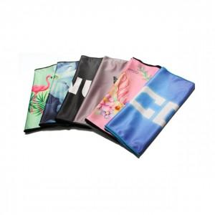

【상세/제작정보】

【인쇄/포장옵션】 | 풀칼라 / OPP(비닐)

【공급단가】 | 수량 | 500~ | 1,000~ | 3,000~ | 5,000~ | 10,000~
*VAT별도 | 단가 | 2,830원 | 2,730원 | 2,620원 | 2,520원 | 2,450원

【상품 URL】 | https://dev.easy1.co.kr:443/src/goods_detail.php?gdno=19293

